Лист1
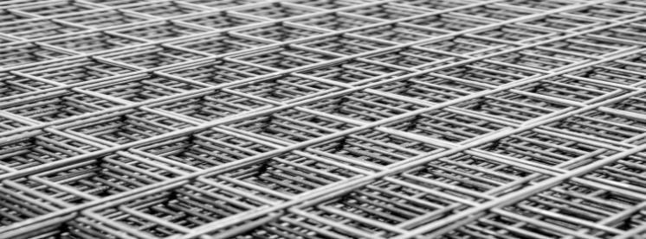
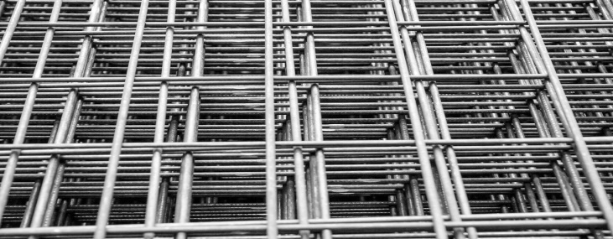
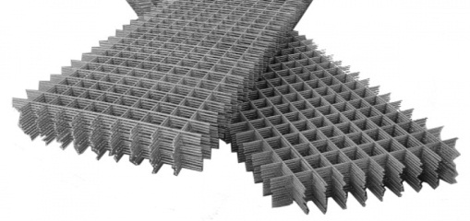 (057) 761-11-61 (057) 754-92-88 (063) 761-11-61 (097) 703-33-03 setka20089@inbox.ru |  | http://kharkovsetka.com |  | 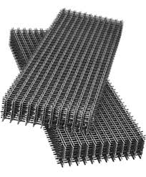 STEELMESH |  |  |  |  |  | http://kharkovsetka.com |  |  | Харьков, поселок Бабаи, ул. Красных Партизан, 16 Режим работы : Будние с 8 до 17 Суббота с 9 до 15 Воскресенье выходной

Прайс - лист на сетку кладочную от производителя
Ячейки | Размер карты | Количество стержней, шт | Эконом ВР-1 ГОСТ 6727-80 Цена за 1 штуку(карту) с НДС

 |  |  | Ø 2,2 | Ø2,5 |  |  | Ø 3,0 | Ø 3,3 | Ø 3,5 | Ø 3,8 | Ø 4,0 | Ø 4,4 | Ø 4,6 | Ø 4,8 | Ø 5,0 | Ø 5,3 | Ø 5,5 | Ø 6,0

50х50 | 2.0м*0.25м | 3х25 | 10.20 | 15.25 | под заказ | под заказ | 18.00 | 23.50 | 25.60 | 30.78 | 32.48 | 41.00 | 45.05 | 47.70 | 50.35 | под заказ | под заказ | под заказ
 | 2.0м*0.33м | 4х25 | 13.46 | 20.13 | под заказ | под заказ | 23.76 | 31.02 | 33.79 | 40.62 | 42.87 | 54.12 | 59.47 | 62.96 | 66.46 | под заказ | под заказ | под заказ
 | 2.0м*0.38м | 5х25 | 15.50 | 23.18 | под заказ | под заказ | 27.36 | 35.72 | 38.91 | 46.78 | 49.36 | 62.32 | 68.48 | 72.50 | 76.53 | под заказ | под заказ | под заказ
 | 2.0м*0.5м | 7х25 | 20.40 | 30.50 | под заказ | под заказ | 36.00 | 47.00 | 51.20 | 61.55 | 64.95 | 82.00 | 90.10 | 95.40 | 100.70 | под заказ | под заказ | под заказ
 | 2.0м*1.0м | 14х25 | 40.80 | 61.00 | под заказ | под заказ | 72.00 | 94.00 | 102.40 | 123.10 | 129.90 | 154.00 | 180.20 | 190.80 | 201.40 | под заказ | под заказ | под заказ
120х120 | 2.0м*0.25м | 2х15 | 5.98 | 7.35 | под заказ | под заказ | 10.50 | 13.75 | 14.98 | 18.00 | 19.38 | 24.50 | 26.50 | 28.30 | 29.45 | под заказ | под заказ | под заказ
 | 2.0м*0.38м | 3х15 | 9.08 | 11.17 | под заказ | под заказ | 15.96 | 20.90 | 22.76 | 27.36 | 29.45 | 37.24 | 40.28 | 43.02 | 44.76 | под заказ | под заказ | под заказ
 | 2.0м*0.5м | 4х15 | 11.95 | 14.70 | под заказ | под заказ | 21.00 | 27.50 | 29.95 | 36.00 | 38.75 | 49.00 | 53.00 | 56.60 | 58.90 | под заказ | под заказ | под заказ
 | 2.0м*1.0м | 8х15 | 23.90 | 29.40 | под заказ | под заказ | 42.00 | 55.00 | 59.90 | 72.00 | 77.50 | 98.00 | 106.00 | 113.20 | 117.80 | под заказ | под заказ | под заказ
 | 2.0м*6.0м | под заказ | под заказ |  | под заказ | под заказ | под заказ | под заказ | под заказ | под заказ | под заказ | под заказ | под заказ | под заказ | под заказ | под заказ | под заказ | под заказ
150х150 | 2.0м*0.5м | 3х12 | 9.60 | 11.35 | под заказ | под заказ | под заказ | 21.30 | под заказ | под заказ | под заказ | 37.95 | под заказ | под заказ | 45.60 | под заказ | под заказ | под заказ
 | 2.0м*1.0м | 6х12 | 19.20 | 22.70 | под заказ | под заказ | под заказ | 42.60 | под заказ | под заказ | под заказ | 75.90 | под заказ | под заказ | 91.20 | под заказ | под заказ | под заказ
 | 2.0м*6.0м | под заказ | под заказ |  | под заказ |  | под заказ |  | под заказ |  | под заказ |  | под заказ |  | под заказ |  | под заказ
150х200 | 2.0м*0.5м | 6х6 | под заказ | под заказ | под заказ | под заказ | под заказ | под заказ | под заказ | под заказ | под заказ | под заказ | под заказ | под заказ | под заказ | под заказ | под заказ | под заказ
 | 2.0м*1.0м | 3х6 | под заказ | под заказ | под заказ | под заказ | под заказ | под заказ | под заказ | под заказ | под заказ | под заказ | под заказ | под заказ | под заказ | под заказ | под заказ | под заказ
 | 2.0м*6.0м | под заказ | под заказ |  | под заказ |  | под заказ |  | под заказ |  | под заказ |  | под заказ |  | под заказ |  | под заказ
 |  |  |  |  |  | ВР-1 ГОСТ 6727-80

50х50 | 2.0м*0.26м | 5х36 | 15.05 | 17.85 | под заказ | под заказ | 25.25 | под заказ | под заказ | под заказ | 61.45 | под заказ | под заказ | под заказ | 80.12 | под заказ | под заказ | под заказ
 | 2.0м*0.38м | 8х36 | 24.08 | 28.56 | под заказ | под заказ | 40.40 | под заказ | под заказ | под заказ | 70.76 | под заказ | под заказ | под заказ | 92.26 | под заказ | под заказ | под заказ
 | 2.0м*0.51м | 10х36 | 30.10 | 35.70 | под заказ | под заказ | 50.50 | под заказ | под заказ | под заказ | 93.10 | под заказ | под заказ | под заказ | 121.40 | под заказ | под заказ | под заказ
 | 2.0м*1.02м | 20х36 | 60.20 | 71.40 | под заказ | под заказ | 101.00 | под заказ | под заказ | под заказ | 186.20 | под заказ | под заказ | под заказ | 242.80 | под заказ | под заказ | под заказ
100х100 | 2.0м*0.26м | 3х18 | 7.55 | 9.00 | под заказ | под заказ | 13.00 | под заказ | под заказ | под заказ | 23.28 | под заказ | под заказ | под заказ | 36.10 | под заказ | под заказ | под заказ
 | 2.0м*0.38м | 4х18 | 11.48 | 13.68 | под заказ | под заказ | 19.76 | под заказ | под заказ | под заказ | 35.38 | под заказ | под заказ | под заказ | 54.87 | под заказ | под заказ | под заказ
 | 2.0м*0.5м | 5х18 | 15.10 | 18.00 | под заказ | под заказ | 26.00 | под заказ | под заказ | под заказ | 46.55 | под заказ | под заказ | под заказ | 72.20 | под заказ | под заказ | под заказ
 | 2.0м*1.0м | 10х18 | 30.20 | 36.00 | под заказ | под заказ | 52.00 | под заказ | под заказ | под заказ | 93.10 | под заказ | под заказ | под заказ | 144.40 | под заказ | под заказ | под заказ
 | 2.0м*6.0м | под заказ | под заказ |  | под заказ |  | под заказ |  | под заказ |  | под заказ |  | под заказ |  | под заказ |  | под заказ
Предлагаем размеры карт 0,25м;0,33м;0,38м;0,50м;0,51м;1,0м;1,02м; Длина сетки 2,0 метра. А так же возможно изготовление сетки по индивидуальным заказам. Оказывваем услуги по правки и порубки проволоки.* Возможное изготовление сетки по Вашим чертежам. |  |  |  |  |  |  |  | http://steelmesh.com.ua

